Sub especialidades
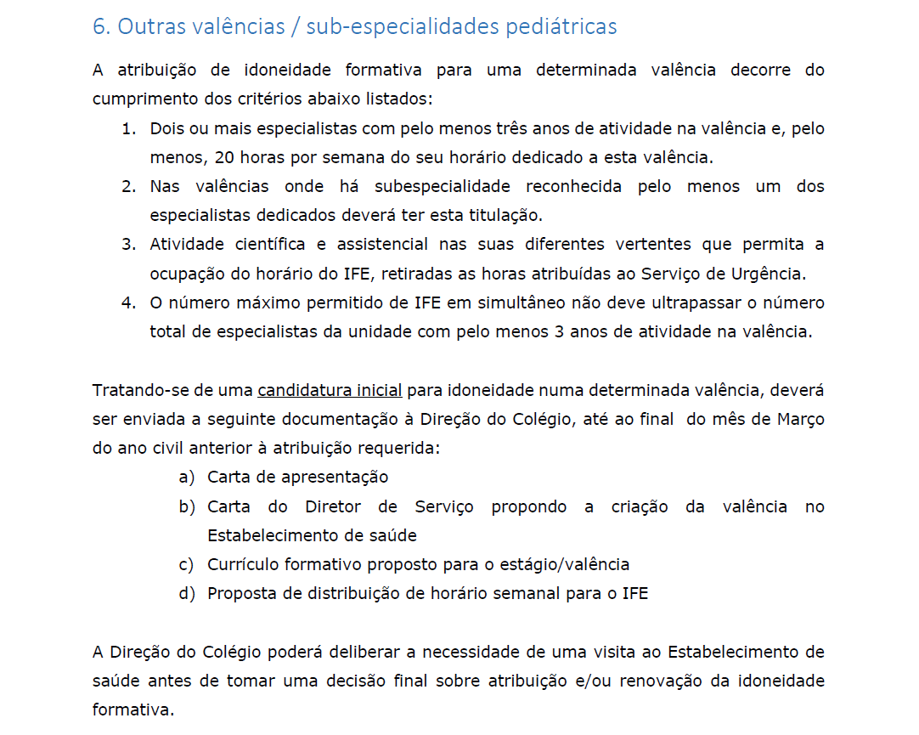
Colégio de Pediatria da Ordem dos Médicos
Inquérito de Caracterização dos Serviços de Pediatria para atribuição de idoneidade formativa
Ano 2025

Idoneidade para Outras valências / subespecialidades
Candidatura Inicial

Página 4 dos "Critérios para Atribuição de Idoneidade e Capacidades Formativas em Serviços de Pediatria das Instituições de Colocação
Disponível em:
Critérios de idoneidade – Ordem dos Médicos (ordemdosmedicos.pt) | Voltar para "INSTRUÇÕES"

